상품제안서
[스타벅스] JNX 그린 워드마크 텀블러 500ml 1P-[인쇄무료] | 상품코드: F11633

 |  |  |  |  |  |  | 02-412-0044 | www.easy1.co.kr
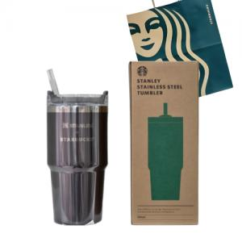

【상세/제작정보】 | 스타벅스 텀블러 고급 선물세트

【인쇄/포장옵션】 | 레이저, DTF(4cm) / 포장지포장

【공급단가】 | 수량 | 50~ | 100~ | 500~ | 1,000~ | 2,000~
*VAT별도 | 단가 | 50,400원 | 49,560원 | 48,290원 | 47,450원 | 46,200원

【상품 URL】 | http://www.easy1.co.kr/src/goods_detail.php?gdno=11633

